需求确认单
需求参数
序号 | 图片 | 品名 | 型号/规格 | 数量 | 单价 | 总价 | 说明
1 | 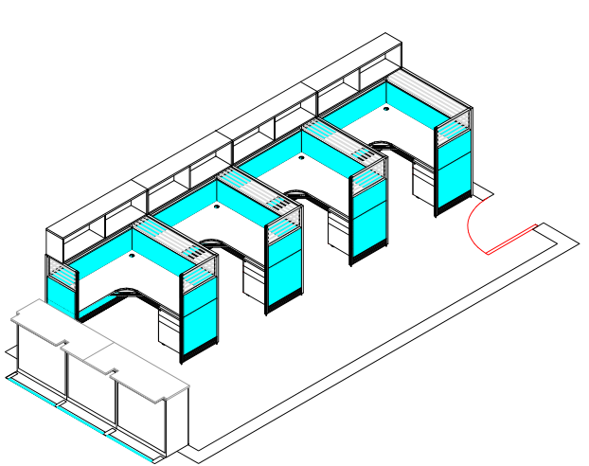 | 屏风工位 | 1500*1750*1200 | 4 | 2455.00 | 9820.00 | 屏风：320款屏风,优质全铝合金框结构，铝材厚度1.5mm,面板上采用进口优质钢板，喷塑处理，上部为磨砂条玻璃；桌面下部为钢板，喷塑处理，底部踢脚板为铝合金，有强大的走线功能。 基材：采用E1级绿色环保防火成型板游离甲醛含量达E1级指标，木材含水率保证在11%±1%之间，符合GB/T3324要求；均双饰面，优质环保2.0mm厚PVC封四边。 胶粘剂：优质进口环保胶粘剂 配件：采用进口五金配件。
合计 |  |  |  |  |  | 9820.00

